Bag-Report
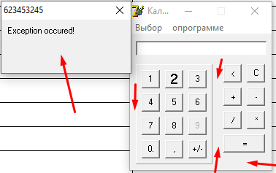
ID | Заголовок | Окружение | Воспроизводимость | Подробное описание | Шаги воспроизведения | Фактический результат | Ожидаемый результат | Важность
1 | Цифра 9 некликабельна | Windows 10 | всегда | - | 1. Открыть калькулятор | Цифра 9 некликабельна | Цифра 9 кликается мышкой | Major
 |  |  |  |  | 2. Нажать цифру 9 мышкой
2 | Нет автоматического сброса предыдущего результата для ввода следующего математического действия | Windows 10 | всегда | - | 1. Ввести выражение, например 1+1 | Результат предыдущего выражения не сбрасывается, появляется ошибка (скрин) | Результат сбросился, можно вводить новое математическое действие | Major
 |  |  |  |  | 2. Нажать =
 |  |  |  |  | 3. Ввести любую цифру, например 2
 |  |  |  |  | 4. Затем нажать любое мат действие, например +
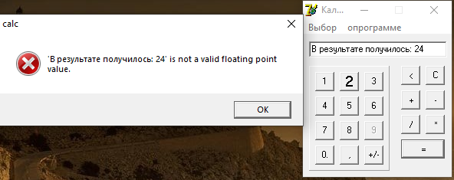

3 | Перемещение клавишей TAB осуществляется не по порядку | Windows 10 | 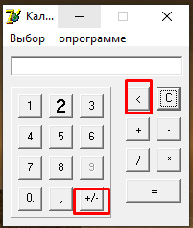 всегда | Курсор пропускает две кнопки и перемещается на кнопку "С". Кружком обведены кнопки, которые пропускаются. | 1. Клавишей TAB перемещаться по кнопками | 1. Перемещение курсора не по порядку | 1. Курсок перемещается по порядку | Minor

4 | Не производятся математические действия, если вводить их с клавиатуры | Windows 10 | всегда |  | 1. Ввести выражение, например 1+1= | 1. Ничего не происходит, ответ мат. действия не отображается. | 1. Появляется ответ на математическое действие | Major
 |  |  |  |  | 2. Нажать ENTER
5 | Не производятся математические действия с дробными числами | Windows 10 PRO | всегда |  | 1. Ввести дробное число, например 1,1 | 1. Программа выдает ошибку (скрин) | 1. Можно совержить мат. действие с дробными числами | Critical
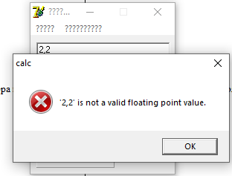
 |  |  |  |  | 2. Нажать на любое мат действие, например +

 |  |  |  |  | Окружение:

6 | Нельзя составлять более одного мат. действия | Windows 10 | всегда | - | 1. Ввести любое мат. выражение с более чем одним оператором, например 1+1+1 | 1. Появляется ответ только на операцию последний двух чисел. | 1. Появляется ответ на математическое действие с более, чем одним действием | Critical
 |  |  |  |  | 2. Нажать "="
7 | Отсутствует инженерный калькулятор | Windows 10 | всегда | - | 1. Нажать кнопку "выбор" | 1. Окно калькулятора стало больше (скрин), до функций не появилось | 1. Появляются доп функции: вычитание процентов; возведение числа в степень; нахождение корня квадратного | Critical
 |  |  |  |  | 2. Выбрать "инженерный калькультор"
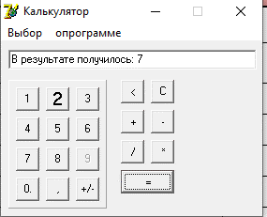

8 | Вводятся буквы и спецсимволы с клавиатуры | Windows 10 | всегда | - | 1. Навести и щелкнуть курсором в сроку ввода. | 1. Вводятся буквы и спецсимволы с клавиатуры | 1. Не вводятся буквы и спецсимволы с клавиатуры | Minor

 |  |  |  |  | 2. Ввести буквы или спецсимполы, например "кот"
9 | Нельзя вводить более шести раз цифру 1 с помощью мышки | Windows 10 | всегда | - | 1. Нажать на кнопку "1" шесть раз | 1. Калькулятор выдает ошибку (скрин) | 1. Есть возможность вводить до 16 цифр | Major
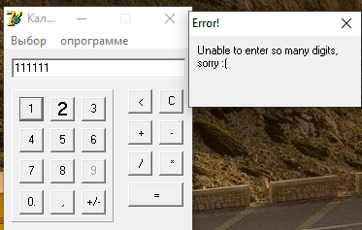

10 | Кпопка "2" отличается оформлением от других | Windows 10 | всегда | - | 1. Открыть калькулятор | Оформление кнопки "2" отличается | Оформление всех кнопок одинаковое | Minor
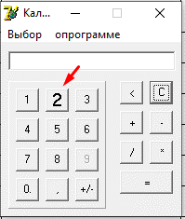

11 | Некоректное написание слова в меню "опрограмме" | Windows 10 | всегда | - | 1. Открыть калькулятор | "опрограмме" написано вместе | "О программе" написано раздельно | Minor
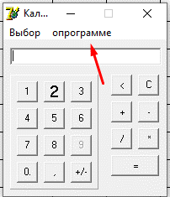

12 | При нажатии на рабочую область вне кнопок калькулятор аварийно закрывается | Windows 10 | всегда | - | 1. Нажать на любою область вне кнопок, например как в скрине | Аварийное закрытие программы | Ничего не происходит | Critical

